【儿童乳品组】产品盘价与政策力度明细
儿童乳品组产品盘价与政策力度明细表
序号 | 组别 | 线别 | 物料编码 | 商品图片 | 品名 | 口味 | 规格 | 箱规 | 产品状态 上市 未上市 | 上市时间（待落实具体上市时间会更新同步） | 标签 | 管控标签 | 儿童乳品组 |  |  |  |  |  |  |  | MOQ | 保质期 | 条形码 | 外箱条形码 | 备注 | 渠道销售政策（最高力度） |  |  |  |  |  |  |  |  | 市场支持政策（最高力度）
 |  |  |  |  |  |  |  |  |  |  |  |  | 合伙人 |  | 一阶价（终端指导价） |  | 建议零售价 【整箱】 | 建议零售价 【单包】 | 最低管控 零售价 【单包】 | 最高管控 零售价 【单包】 |  |  |  |  |  | 大区总监 | 省区总监 | 区域总监 | 区域经理 |  | 合伙人 |  |  |  | 市场
 |  |  |  |  |  |  |  |  |  |  | 主推/B/C/汰换D | A/B/C/D | 开单价 【整箱】 | 折扣 | 开单价 【整箱】 | 折扣 |  |  |  |  |  |  |  |  |  | 大区市场返利 【旺金币】 | 省区市场返利 【旺金币】 | 分公司市场返利 【旺金币】 | 儿童乳品文宣品SPU币返利 【旺金币】 | 通用周边SPU币返利 【旺金币】 | 合伙人预订单返利 【旺金币】 | 合伙人搭赠 【商品】 | 合伙人季度业绩目标达成返利（高钙纯牛奶） 【旺金币】 | 合伙人季度业绩目标达成返利 【旺金币】 | 临期售后支持 【旺金币】 | 终端陈列支持 【旺金币】
1 | 儿童乳品组 | 乳品线 | 306107139500 | 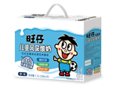 | 旺仔儿童风味酸奶（礼盒） | 原味 | 125ml*20*6 | 6 | 已上市 | 2025-04-18 | B | A | 253.50 | 65% | 312.00 | 80% | 390.00 | 65.00 | 48.00 | 71.50 | 1600 | 9个月 | 6931958024241-礼盒 | 16931958024248 | 9月批次开始切为新规版【旺仔风味酸奶】。 | 1.50% | 1.50% | 1.50% | 1.00% | 0.50% |  |  |  | 5.00% | 5元/提 | 分公司额度10%
2 | 儿童乳品组 | 乳品线 | 306107139100 | 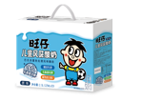 | 旺仔风味酸奶（礼盒） | 原味 | 125ml*20*6 | 6 | 已上市 | 2023-09-23 | B | A | 253.50 | 65% | 312.00 | 80% | 390.00 | 65.00 | 48.00 | 71.50 | 1600 | 9个月 | 6931958024241-礼盒 | 16931958024248 | 9月批次开始切为新规版【旺仔风味酸奶】。 | 1.50% | 1.50% | 1.50% | 1.00% | 0.50% |  |  |  | 5.00% | 5元/提 | 分公司额度10%
3 | 儿童乳品组 | 乳品线 | 306107139700 | 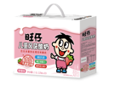 | 旺仔儿童风味酸奶（礼盒） | 草莓味 | 125ml*20*6 | 6 | 已上市 | 2025-04-21 | B | A | 253.50 | 65% | 312.00 | 80% | 390.00 | 65.00 | 48.00 | 71.50 | 1600 | 9个月 | 6931958013894-礼盒 | 16931958013891 | 9月批次开始切为新规版【旺仔风味酸奶】。 | 1.50% | 1.50% | 1.50% | 1.00% | 0.50% |  |  |  | 5.00% | 5元/提 | 分公司额度10%
4 | 儿童乳品组 | 乳品线 | 306107138900 |  | 旺仔风味酸奶（礼盒） | 草莓味 | 125ml*20*6 | 6 | 已上市 | 2023-09-28 | B | A | 253.50 | 65% | 312.00 | 80% | 390.00 | 65.00 | 48.00 | 71.50 | 1600 | 9个月 | 6931958013894-礼盒 | 16931958013891 | 9月批次开始切为新规版【旺仔风味酸奶】。 | 1.50% | 1.50% | 1.50% | 1.00% | 0.50% |  |  |  | 5.00% | 5元/提 | 分公司额度10%
5 | 儿童乳品组 | 乳品线 | 306107242600 |  | 旺仔高钙纯牛奶（礼盒） | 原味 | 125ml*20*6 | 6 | 已上市 | 2023-09-08 | 造旺主推 | A | 234.00 | 65% | 262.00 | 73% | 360.00 | 60.00 | 44.50 | 66.00 | 750 | 8个月 | 6931958024265-礼盒 | 16931958024262 | 12月开始开箱扫码活动，停止提报此版货需。 | 1.50% | 1.50% | 1.50% | 1.00% | 0.50% | 5.00% | 20搭1 | 5.00% | 5.00% | 10元/提 | 分公司额度10%
6 | 儿童乳品组 | 乳品线 | 306107244600 |  | 旺仔高钙纯牛奶（礼盒） -开箱扫码版 | 原味 | 125ml*20*6 | 6 | 已上市 | 2025-12-18 | 造旺主推 | A | 234.00 | 65% | 262.00 | 73% | 360.00 | 60.00 | 44.50 | 66.00 | 750 | 8个月 | 6931958024265-礼盒 | 16931958024262 | 12月开始开箱扫码版持续做。10/1 BD开箱扫码活动停止，终端开箱扫码因有包材尚未消耗完毕，继续进行。8月批次开始切为新规版。 | 1.50% | 1.50% | 1.50% | 1.00% | 0.50% | 5.00% | 20搭1 | 5.00% | 5.00% | 10元/提 | 分公司额度10%
7 | 儿童乳品组 | 乳品线 | 306107096900 |  | 旺仔儿童成长牛乳（礼盒） | 原味 | 125ml*20*6 | 6 | 已上市 | 2025-07-21 | B | A | 234.00 | 65% | 281.00 | 78% | 360.00 | 60.00 | 44.50 | 66.00 | 1980 | 8个月 | 6931958079289-礼盒 | 16931958079286 | 12月开始开箱扫码活动，停止提报此版货需。 | 1.50% | 1.50% | 1.50% | 1.00% | 0.50% | 5.00% | 20搭1 |  | 5.00% | 10元/提 | 分公司额度10%
8 | 儿童乳品组 | 乳品线 | 306107099500 |  | 旺仔儿童成长牛乳（礼盒） -开箱扫码版 | 原味 | 125ml*20*6 | 6 | 已上市 | 2025-12-18 | B | A | 234.00 | 65% | 281.00 | 78% | 360.00 | 60.00 | 44.50 | 66.00 | 1980 | 8个月 | 6931958079289-礼盒 | 16931958079286 | 12月开始开箱扫码版持续做。10/1 BD开箱扫码活动停止，终端开箱扫码因有包材尚未消耗完毕，继续进行。8月批次开始切为新规版。 | 1.50% | 1.50% | 1.50% | 1.00% | 0.50% | 5.00% | 20搭1 |  | 5.00% | 10元/提 | 分公司额度10%
9 | 儿童乳品组 | 乳品线 | 306107243800 |  | 旺仔A2β酪蛋白纯牛乳（礼盒） | 原味 | 125ml*20*6 | 6 | 已上市 | 2025-10-16 | B | A | 253.50 | 65% | 312.00 | 80% | 390.00 | 65.00 | 48.00 | 71.50 | 1980 | 8个月 | 6931958078183-礼盒 | 16931958078180 | 山东省、河南省处理旧版包材（仅BD扫码活动），提报此版货需。10/1 BD开箱扫码活动停止。 | 1.50% | 1.50% | 1.50% | 1.00% | 0.50% |  |  |  | 5.00% | 10.8元/提 | 分公司额度10%
10 | 儿童乳品组 | 乳品线 | 306107244900 |  | 旺仔A2β酪蛋白纯牛乳（礼盒） -开箱扫码版 | 原味 | 125ml*20*6 | 6 | 已上市 | 2025-12-18 | B | A | 253.50 | 65% | 312.00 | 80% | 390.00 | 65.00 | 48.00 | 71.50 | 1980 | 8个月 | 6931958078183-礼盒 | 16931958078180 | 12月开始开箱扫码版持续做，非山东省、河南省提报此版货需。10/1 BD开箱扫码活动停止，终端开箱扫码因有包材尚未消耗完毕，继续进行。 | 1.50% | 1.50% | 1.50% | 1.00% | 0.50% |  |  |  | 5.00% | 10.8元/提 | 分公司额度10%
11 | 儿童乳品组 | 乳品线 | 306107090100 | 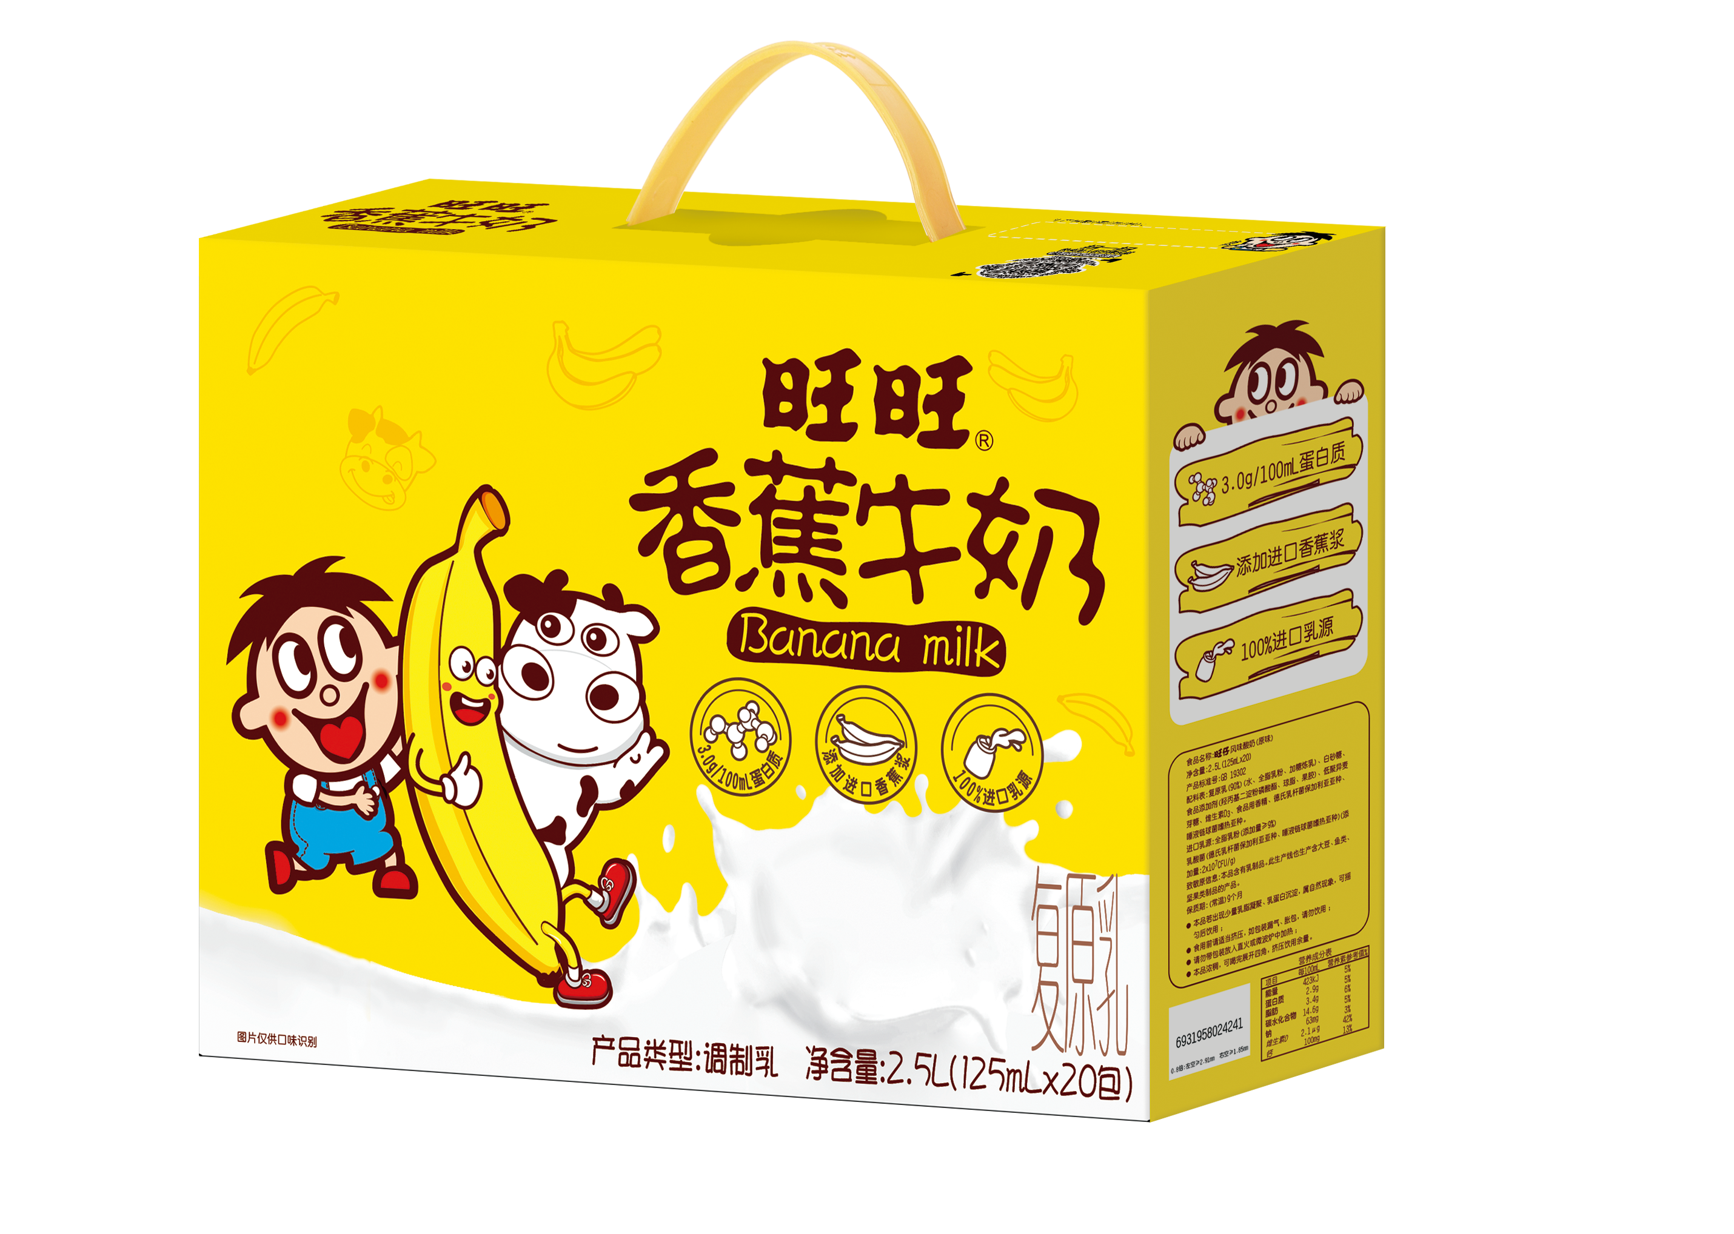 | 旺旺香蕉牛奶（加大礼盒） | 香蕉味 | 125ml*20*6 | 6 | 已上市 | 2025-07-11 | B | A | 214.50 | 65% | 240.90 | 73% | 330.00 | 55.00 | 38.50 | 57.20 | 折算标箱2400 | 9个月 | 利乐包：6931958079029 礼 盒：6931958079012 | 16931958079019 | 7月开通可销。 | 1.50% | 1.50% | 1.50% | 1.00% | 0.50% |  |  |  | 5.00% | 5元/提 | 分公司额度10%
12 | 儿童乳品组 | 乳品线 | 306107092000 | 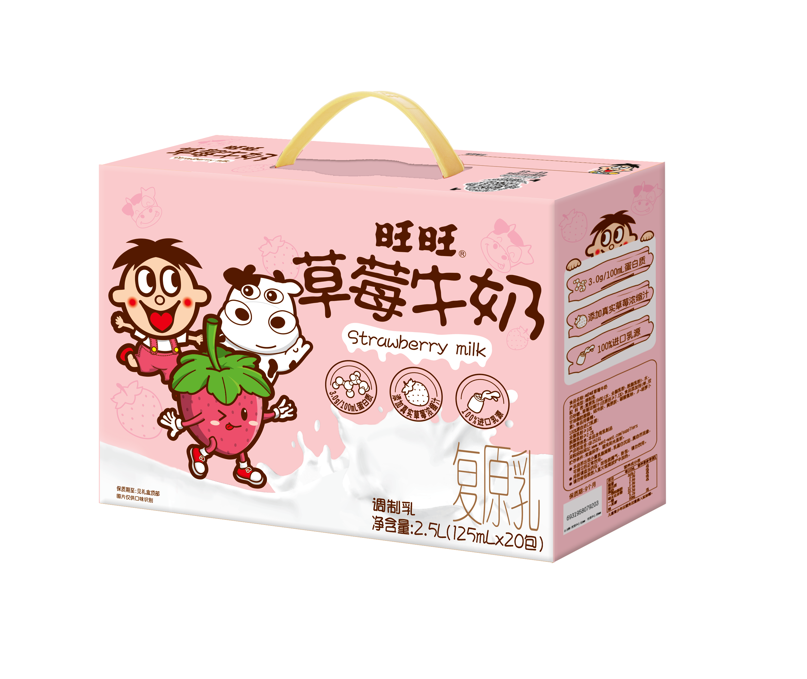 | 旺旺草莓牛奶（加大礼盒） | 草莓味 | 125ml*20*6 | 6 | 已上市 | 2025-07-19 | B | A | 214.50 | 65% | 240.90 | 73% | 330.00 | 55.00 | 38.50 | 57.20 | 折算标箱2400 | 9个月 | 利乐包：6931958079210 礼 盒：6931958079203 | 16931958079200 | 7月开通可销。 | 1.50% | 1.50% | 1.50% | 1.00% | 0.50% |  |  |  | 5.00% | 5元/提 | 分公司额度10%

【儿童乳品组】附·陈列形式与费用标准
*常态
活动产品组 | 活动产品 | 陈列形式 | 专属助陈物 | 陈列费用币种 | 币种子类 | 陈列具体要求-A类门店 | 陈列位置-A类门店 | 排面要求对应一二三线城市-A类门店 | 陈列具体要求-B类门店 | 陈列位置-B类门店 | 排面要求对应一二三线城市-B类门店 | 陈列具体要求-C类门店 | 陈列位置-C类门店 | 排面要求对应一二三线城市-C类门店 | 陈列具体要求-D类门店 | 陈列位置-D类门店 | 排面要求对应一二三线城市-D类门店 | 陈列具体要求-E类门店 | 陈列位置-E类门店 | 排面要求对应一二三线城市-E类门店 | 陈列示意图
儿童乳品组 | 旺仔儿童风味酸奶（礼盒） 旺仔儿童风味酸奶（礼盒） 旺仔高钙纯牛奶（礼盒） 旺仔高钙纯牛奶（礼盒）-开箱扫码版 旺仔儿童成长牛乳（礼盒） 旺仔儿童成长牛乳（礼盒）-开箱扫码版 旺仔A2β酪蛋白纯牛乳（礼盒）-开箱扫码版 旺旺香蕉牛奶（礼盒） 旺旺草莓牛奶（礼盒） | 地堆陈列 | 快乐成长系列价格牌大号 | 产品组币 | 儿童乳品组 | 1、产品要求：SKU数量≥2只或全部陈列产品为高钙纯牛奶，高钙纯牛奶系列≥50% 2、价格牌≥4张 3、陈列排面：陈列排面≥6排且陈列面≥3，陈列排面不可被遮挡 4、陈列层高：≥3层 5、陈列纵列面：≥2列 6、产品陈列统一：上下陈列sku需要统一保持一致性，横向陈列spu需要统一保持一致性 7、产品正面陈列：全部产品需要按照正面进行统一陈列 8、有载体陈列 | 主通道1-3陈列位，1000m²面积以上门店需旁边放置旺仔牛奶礼盒【不限制提数】 | 【全品类】:1000,800,600; 【单品陈列高钙纯牛奶】:1500,1300,1100; | 1、产品要求：SKU数量≥2只或全部陈列产品为高钙纯牛奶，高钙纯牛奶系列≥50% 2、价格牌≥3张 3、陈列排面：陈列排面≥5排且陈列面≥2，陈列排面不可被遮挡 4、陈列层高：≥3层 5、陈列纵列面：≥2列 6、产品陈列统一：上下陈列sku需要统一保持一致性，横向陈列spu需要统一保持一致性 7、产品正面陈列：全部产品需要按照正面进行统一陈列 8、有载体陈列 | 主通道1-3陈列位 | 【全品类】:800,600,400; 【单品陈列高钙纯牛奶】:1300,1100,900; | 1、产品要求：SKU数量≥2只或全部陈列产品为高钙纯牛奶，高钙纯牛奶系列≥50% 2、价格牌≥1张 3、陈列排面：陈列排面≥4排且陈列面≥2，陈列排面不可被遮挡 4、陈列层高：≥3层 5、陈列纵列面：≥2列 6、产品陈列统一：上下陈列sku需要统一保持一致性，横向陈列spu需要统一保持一致性 7、产品正面陈列：全部产品需要按照正面进行统一陈列 8、有载体陈列 | 主通道1-3陈列位 | 【全品类】:400,300,200; | 1、产品要求：SKU数量≥2只或全部陈列产品为高钙纯牛奶，高钙纯牛奶系列≥50% 2、价格牌≥1张 3、陈列排面：陈列排面≥2排，陈列排面不可被遮挡 4、陈列层高：≥3层 5、陈列纵列面：≥2列 6、产品陈列统一：上下陈列sku需要统一保持一致性，横向陈列spu需要统一保持一致性 7、产品正面陈列：全部产品需要按照正面进行统一陈列 8、有载体陈列 | 主通道1-3陈列位 | 【高钙纯牛奶/a2+任意品项】:100，100，100; | 1、产品要求：SKU数量≥2只或全部陈列产品为高钙纯牛奶，高钙纯牛奶系列≥50% 2、价格牌≥1张 3、陈列排面：陈列排面≥2排，陈列排面不可被遮挡 4、陈列层高：≥3层 5、陈列纵列面：≥2列 6、产品陈列统一：上下陈列sku需要统一保持一致性，横向陈列spu需要统一保持一致性 7、产品正面陈列：全部产品需要按照正面进行统一陈列 8、有载体陈列 | 主通道1-3陈列位 | 【高钙纯牛奶/a2+任意品项】:60，60，60; | 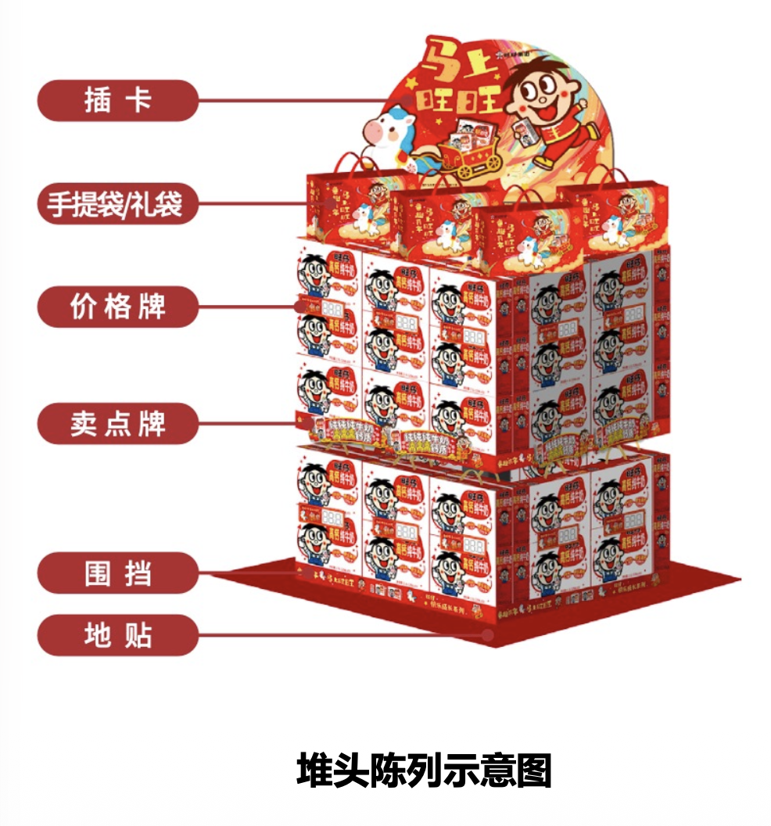

*郑州分专案
活动产品组 | 活动产品 | 陈列形式 | 专属助陈物 | 陈列费用币种 | 币种子类 | 陈列具体要求-A类门店 | 陈列位置-A类门店 | 排面要求对应一二三线城市-A类门店 | 陈列具体要求-B类门店 | 陈列位置-B类门店 | 排面要求对应一二三线城市-B类门店 | 陈列具体要求-C类门店 | 陈列位置-C类门店 | 排面要求对应一二三线城市-C类门店 | 陈列具体要求-D类门店 | 陈列位置-D类门店 | 排面要求对应一二三线城市-D类门店 | 陈列具体要求-E类门店 | 陈列位置-E类门店 | 排面要求对应一二三线城市-E类门店 | 陈列示意图
儿童乳品组 | 旺仔儿童风味酸奶（礼盒） 旺仔儿童风味酸奶（礼盒） 旺仔高钙纯牛奶（礼盒） 旺仔高钙纯牛奶（礼盒）-开箱扫码版 旺仔儿童成长牛乳（礼盒） 旺仔儿童成长牛乳（礼盒）-开箱扫码版 旺仔A2β酪蛋白纯牛乳（礼盒）-开箱扫码版 旺旺香蕉牛奶（礼盒） 旺旺草莓牛奶（礼盒） | 地堆陈列 | 快乐成长系列价格牌大号 | 产品组币 | 儿童乳品组 | 不支持陈列费用 | 不支持陈列费用 | 无:0,0,0 | 不支持陈列费用 | 不支持陈列费用 | 无:0,0,0 | 不支持陈列费用 | 不支持陈列费用 | 无:0,0,0 | 1、渠道限制：奶站【终端建档渠道类型必须为奶站】 2、费用相关标准：18提40元、36提80元、60提200元【仅奶站渠道的客户可以申请】 3、陈列排面要求：排面≥2个陈列排面 | 奶礼盒主通道端架，或门店入口右侧第一视线位 | ≥60提:200,200,200; ≥36提:80,80,80; ≥18提:40,40,40 | 1、渠道限制：奶站【终端建档渠道类型必须为奶站】 2、费用相关标准：18提40元、36提80元、60提200元【仅奶站渠道的客户可以申请】 3、陈列排面要求：排面≥2个陈列排面 | 奶礼盒主通道端架，或门店入口右侧第一视线位 | ≥60提:200,200,200; ≥36提:80,80,80; ≥18提:40,40,40

